상품제안서
스위스볼펜 PIGRA 피그라 ergo 에르고 | 상품코드: S36553

 |  |  |  |  |  |  | 02-713-8555 | www.synergygift.co.kr
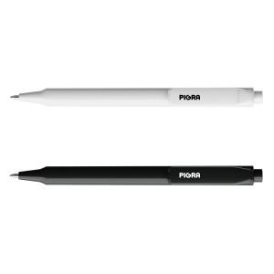

【상세/제작정보】 | <p>케이스 옵션 별도문의</p><p>컬러인쇄 제작기간 발주일 기준 약 2주 소요 예상</p>

【인쇄/포장옵션】 | 실크, 레이저, 풀칼라 / 기본 벌크

【공급단가】 | 수량 | 500~ | 1,000~ | 3,000~ | 5,000~ | 10,000~
*VAT별도 | 화이트 | 2,110원 | 2,080원 | 2,030원 | 1,950원 | 1,870원
 | 블랙 | 1,290원 | 1,270원 | 1,240원 | 1,190원 | 1,140원

【상품 URL】 | https://www.synergygift.co.kr:443/src/goods_detail.php?gdno=36553

